상품제안서
[보틀로만] 리유저블 트라이탄 카페텀블러(빨대포함) | 상품코드: F24529

 |  |  |  |  |  |  | 02-412-0044 | www.easy1.co.kr
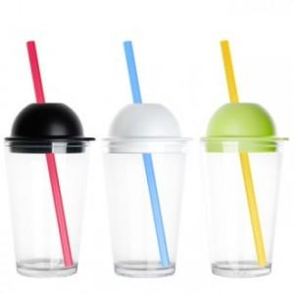

【상세/제작정보】

【인쇄/포장옵션】 | 실크 / 포장불가능

【공급단가】 | 수량 | 100~ | 300~ | 500~ | 1,000~ | 3,000~
*VAT별도 | 단가 | 5,000원 | 4,600원 | 4,500원 | 4,320원 | 4,140원

【상품 URL】 | https://dev.easy1.co.kr:443/src/goods_detail.php?gdno=24529

